상품제안서
머레이 가습기 무드등 우드물멍 HUMI-Wood | 상품코드: F31879

 |  |  |  |  |  |  | 02-412-0044 | www.easy1.co.kr
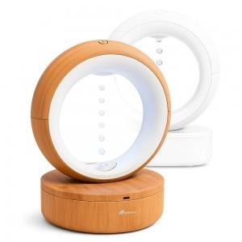

【상세/제작정보】

【인쇄/포장옵션】 | 실크, 레이저 / 포장불가능

【공급단가】 | 수량 | 20~ | 50~ | 100~ | 300~ | 500~
*VAT별도 | 단가 | 38,250원 | 37,630원 | 36,720원 | 35,800원 | 35,190원

【상품 URL】 | https://easy1.co.kr:443/src/goods_detail.php?gdno=31879

